카카오선물하기_카드형
플랫폼 | 순위 | 1위 | 2위 | 3위 | 4위 | 5위 | 6위 | 7위 | 8위 | 9위 | 10위 | 11위 | 12위 | 13위 | 14위 | 15위 | 16위 | 17위 | 18위 | 19위 | 20위
카카오선물하기 | 썸네일 |  |  | 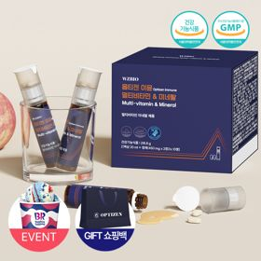 |  |  | 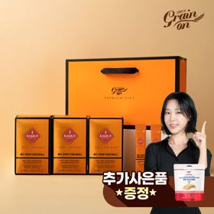 |  |  |  |  | 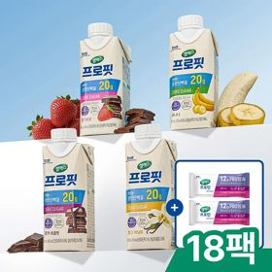 |  | 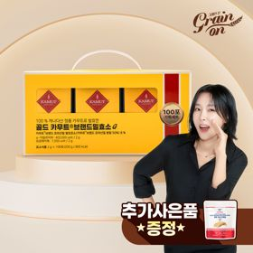 |  |  |  | 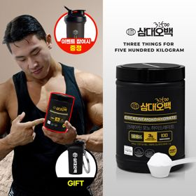 |  |  | 
 | 카테고리 | 멀티비타민/종합비타민 | 피부/미용 | 멀티비타민/종합비타민 | 멀티비타민/종합비타민 | 다이어트/체중관리 | 기타/특수목적 | 다이어트/체중관리 | 기타/특수목적 | 멀티비타민/종합비타민 | 멀티비타민/종합비타민 | 다이어트/체중관리 | 멀티비타민/종합비타민 | 기타/특수목적 | 홍삼/인삼 | 멀티비타민/종합비타민 | 다이어트/체중관리 | 다이어트/체중관리 | 기타/특수목적 | 피부/미용 | 멀티비타민/종합비타민
 | 브랜드 | 오쏘몰 | 아일로 | 옵티젠 | 오쏘몰 | 한끼통살 | 그레인온 | 한끼통살 | 그레인온 | 오쏘몰 | 뉴트리포유 | 셀렉스 | 센트룸 | 그레인온 | 정관장 | 닥터블릿 | 익스트림 | 삼대오백 | 오쏘몰 | 아일로 | 옵티젠
 | 상품명 | 독일 명품 비타민 오쏘몰 이뮨 멀티비타민&미네랄 8입(7+1) - 추석 기프트 에디션 (공식수입) | '3입 증정' "선물하기 1등 콜라겐" 아일로 타입1 콜라겐 비오틴 앰플 28일분 오간자 에디션+ 앰플 3입 추가 증정 | "한국인 맞춤 명품 비타민" 옵티젠 이뮨 멀티비타민&미네랄 10입+1입 / 1박스 (+1입 추가 GIFT/선물패키지) | '3입 증정' "독일 명품 비타민" 오쏘몰 이뮨 멀티비타민&미네랄 30+3입 - 추석 기프트 에디션 | [한끼통살] 단백질 든든형 닭가슴살 21일식단관리+ (증정)현미크리스피 닭가슴살 오리지널 1개 | [그레인온] 골드 카무트 브랜드밀 효소 3개월(+선물포장) +파로저당 단백칩 증정 | [한끼통살] 닭가슴살 한달식단 패키지 30팩+(증정)보냉백 | [리센느에디션] 베리말차 캡슐레이션 효소 1.8g 30포, 2개 | 독일 명품 비타민 오쏘몰 이뮨 멀티비타민&미네랄 10입 - 추석 기프트 에디션 (공식수입) | 명품 비타민 뉴트리포유 듀얼+ 이뮨 종합 멀티비타민&미네랄 7입+2입 증정 - 선물하기 단독 에디션 | 셀렉스 프로핏 맛있는 완전단백질 250ml 18팩 딸기초코/모카초콜릿/밀크바닐라/바나나 택1 | [센트룸] 맛있는 멀티비타민 미네랄 멀티구미 (80구미) | [그레인온] 골드 카무트 브랜드밀효소G 3개월분+10포증정(총100포) + 파로저당씬칩 증정 | 신상비타민선물 [정관장] 활기마이트(액상30ml+분말500mg) 7입 + [증정] 1입 | "올인원 명품비타민" 이뮨비타민 올인원 멀티비타민&미네랄 프로 30병+쇼핑백증정 | 아르기닌 증정 남친 활력선물 대한민국 NO.1 김종국 트리플아르기닌 6200 (30포) + 아르기닌 추가 증정 | [운동선물/헬스] 삼대오백 모노 크레아틴 100서빙 운동 필수템 | '1입 추가 증정' "성별 맞춤 설계" 오쏘몰 바이탈 m/f 14+1입 - 시그니처 기프트 에디션 (공식수입) | '1입 증정' 아일로 타입1 콜라겐 비오틴 앰플 14일분 오간자 에디션 + 앰플 1입 추가 증정 | "한국인 맞춤 명품 비타민" 옵티젠 이뮨 멀티비타민&미네랄 30입 / 1박스
 | 평균순위 | 1 | 1.97 | 2 | 3 | 3.21 | 3.7 | 4.23 | 3.45 | 5.5 | 5.53 | 5.77 | 5.93 | 3.6 | 6.9 | 6.89 | 8.38 | 6.69 | 9.28 | 7.43 | 8.43
 | 등장횟수 | 30 | 30 | 30 | 30 | 29 | 30 | 26 | 22 | 30 | 30 | 30 | 30 | 20 | 30 | 28 | 26 | 13 | 29 | 14 | 14
 | 평균가격 | 34,000원 | 65,866원 | 26,900원 | 103,733원 | 41,165원 | 46,000원 | 50,650원 | 25,172원 | 43,270원 | 19,900원 | 28,700원 | 24,000원 | 23,150원 | 34,533원 | 52,900원 | 44,153원 | 17,900원 | 59,800원 | 33,471원 | 59,900원
 | 링크 | 바로가기 | 바로가기 | 바로가기 | 바로가기 | 바로가기 | 바로가기 | 바로가기 | 바로가기 | 바로가기 | 바로가기 | 바로가기 | 바로가기 | 바로가기 | 바로가기 | 바로가기 | 바로가기 | 바로가기 | 바로가기 | 바로가기 | 바로가기

다이소몰_카드형
플랫폼 | 순위 | 1위 | 2위 | 3위 | 4위 | 5위 | 6위 | 7위 | 8위 | 9위 | 10위 | 11위 | 12위 | 13위 | 14위 | 15위 | 16위 | 17위 | 18위 | 19위 | 20위
다이소몰 | 썸네일 |  | 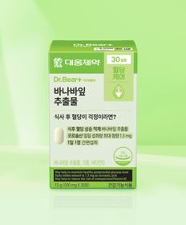 | 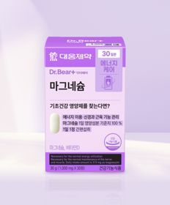 |  |  | 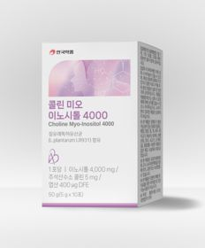 | 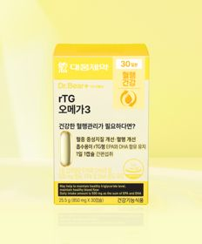 |  |  |  | 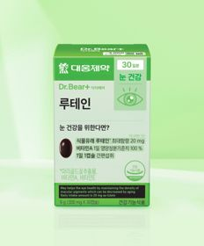 |  | 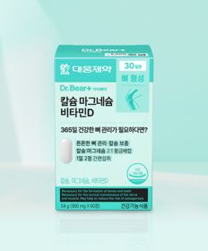 |  | 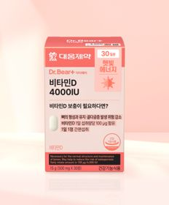 |  |  |  |  | 
 | 카테고리 | 혈행 | 다이어트/체중관리 | 마그네슘 | 기타/특수목적 | 기타/특수목적 | 기타/특수목적 | 루테인/눈건강 | 기타/특수목적 | 기타/특수목적 | 다이어트/체중관리 | 루테인/눈건강 | 다이어트/체중관리 | 비타민D | 기타/특수목적 | 비타민D | 다이어트/체중관리 | 다이어트/체중관리 | 기타/특수목적 | 루테인/눈건강 | 다이어트/체중관리
 | 브랜드 | 대웅제약 | 대웅제약 | 대웅제약 | 동국제약 | 닥터블릿 | 안국약품 | 대웅제약 | 닥터블릿 | 이너뷰 바이 리튠 | 익스트림 | 대웅제약 | 종근당 | 대웅제약 | 동국제약 | 대웅제약 | 익스트림 | 셀트리온 | 셀트리온 | 대웅제약 | 대웅제약
 | 상품명 | 대웅제약 코엔자임 Q10 30캡슐 30일분 | 대웅제약 바나바잎 추출물 30정 30일분 | 대웅제약 마그네슘 30정 30일분 | [산뜻한 상쾌함] [신혜선 PICK] 동국제약 프로폴리스 프레쉬볼 레몬＆민트 20캡슐 20일분 | 닥터블릿 푸응 7days 팻버닝 21캡슐 | 안국약품 콜린 미오이노시톨 4000 10포 | 대웅제약 rTG 오메가3 30캡슐 30일분 | 닥터블릿 멜라드림 30정 30일분 | LG생활건강 이너뷰 칼륨밸런스 전해질워터 10포 | [김종국 PICK] 익스트림 아르기닌 에너지온 2개입 2일분 | 대웅제약 루테인 30정 30일분 | 종근당 데일리와이즈 혈당컷 다이어트 12정 12일분 | 대웅제약 칼슘 마그네슘 비타민D 60정 30일분 | [신혜선 PICK] 동국 마이팝 푸룬＆식이섬유 | 대웅제약 비타민D 4000IU 30정 30일분 | [우형재 PICK] 익스트림 모노크레아틴 플러스 120 g 40일분 | [다영 PICK] 셀트리온 다이어트 한 잔 슬림 S 프레소 10포 5일분 | [다영 PICK] 셀트리온 브로멜라인＆알파 CD 30정 15일분 | 대웅제약 식물성 뉴티지 오메가3 30캡슐 30일분 | 대웅제약 바나바잎 10정 10일분
 | 평균순위 | 3.58 | 4.6 | 3.62 | 3.88 | 5.4 | 4.89 | 4.29 | 4.33 | 6 | 4.33 | 6.67 | 4.5 | 6.25 | 4.6 | 7.12 | 6.5 | 4.25 | 4.5 | 6.83 | 4.75
 | 등장횟수 | 19 | 10 | 8 | 8 | 10 | 9 | 7 | 6 | 8 | 6 | 9 | 6 | 8 | 5 | 8 | 6 | 4 | 4 | 6 | 4
 | 평균가격 | 5,000원 | 3,000원 | 3,000원 | 3,000원 | 5,000원 | 5,000원 | 5,000원 | 5,000원 | 5,000원 | 1,500원 | 3,000원 | 2,000원 | 5,000원 | 2,000원 | 3,000원 | 5,000원 | 2,000원 | 3,000원 | 5,000원 | 1,000원
 | 링크 | 바로가기 | 바로가기 | 바로가기 | 바로가기 | 바로가기 | 바로가기 | 바로가기 | 바로가기 | 바로가기 | 바로가기 | 바로가기 | 바로가기 | 바로가기 | 바로가기 | 바로가기 | 바로가기 | 바로가기 | 바로가기 | 바로가기 | 바로가기

올리브영_카드형
플랫폼 | 순위 | 1위 | 2위 | 3위 | 4위 | 5위 | 6위 | 7위 | 8위 | 9위 | 10위 | 11위 | 12위 | 13위 | 14위 | 15위 | 16위 | 17위 | 18위 | 19위 | 20위
올리브영 | 썸네일 |  | 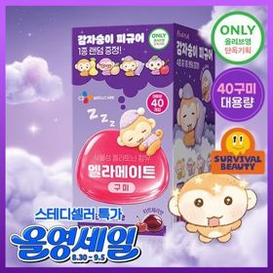 |  |  | 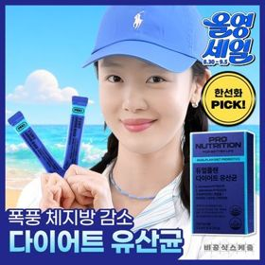 | 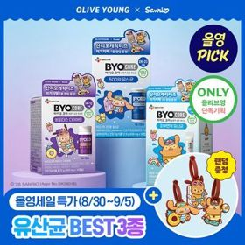 | 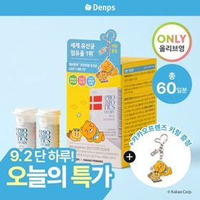 | 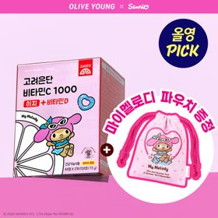 | 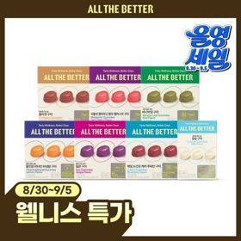 |  | 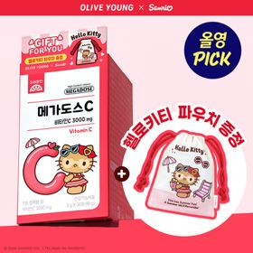 |  | 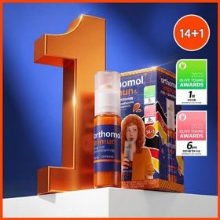 | 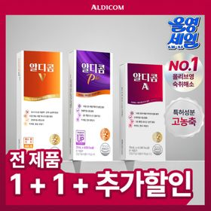 |  | 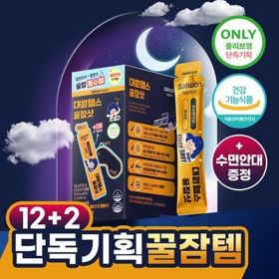 | 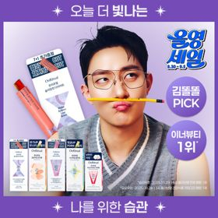 | 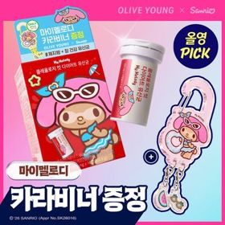 |  | 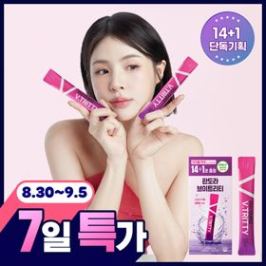
 | 카테고리 | 프로바이오틱스/유산균 | 기타/특수목적 | 비타민C/항산화 | 프로바이오틱스/유산균 | 다이어트/체중관리 | 다이어트/체중관리 | 프로바이오틱스/유산균 | 비타민C/항산화 | 기타/특수목적 | 다이어트/체중관리 | 비타민C/항산화 | 다이어트/체중관리 | 멀티비타민/종합비타민 | 기타/특수목적 | 기타/특수목적 | 기타/특수목적 | 다이어트/체중관리 | 다이어트/체중관리 | 비타민C/항산화 | 기타/특수목적
 | 브랜드 | 덴프스 | 멜라메이트 | 고려은단 | 지노마스터 | 프로뉴트리션 | 바이오코어유산균 | 덴프스 | 고려은단 | 올더베러 | 푸드올로지 | 고려은단 | 푸드올로지 | 오쏘몰 | 알디콤 | 딥트3일 | 대원제약 | 온리추얼 | 푸드올로지 | 고려은단 | 판도라
 | 상품명 | 덴프스 덴마크 유산균이야기 우먼 2개월분(질유산균) + 철분 헤모케어 3포 증정 | [감자숭이 기획] 멜라메이트 구미/로우슈가/버라이어티팩 구미 20/40/50구미 | 고려은단 비타민C1000 600정 (20개월분) | 지노마스터 질유산균 30캡슐 기획 (+보라지유 5일분) (1개월분) | [한선화 PICK] 프로뉴트리션 듀얼플랜 다이어트 유산균 14포 | [9월 올영픽/산리오콜라보] CJ 바이오코어 유산균 3종 (피부/다이어트/500억) (+산리오 러기지택) | [덴프스] 덴마크 유산균이야기 30캡슐 1+1 기획 (+트루바이타민 3포 증정) | [9월 올영픽] 고려은단 비타민C1000 이지+비타민D 120정 (+마이멜로디 파우치) (60일분) | 올더베러 웰니스 구미 30일분 택1 | [파격특가] 콜레올로지 컷팅 젤리 레몬/키위/석류 10+2+2포 기획 외 | [9월 올영픽] 고려은단 메가도스C 비타민C 3000mg 30포 (+헬로키티 파우치) | 콜레올로지 PRO 600mg*30정/60정/120정 (15/30/60일분) | 오쏘몰 이뮨 멀티비타민&미네랄 14+1입 | [1+1]알디콤 숙취해소제 4포입 3종 (플러스, 에이, 브이) | [딥트3일/남규리PICK]남규리의 바른 효소 리셋 8포 | [수면 효율증가]대원제약 대원헬스 꿀잠샷 20gX12포 (+2포+수면안대) (14일분) | [웰니스 루틴] 온리추얼 슬리밍컷 다이어트/리셋 브이라인/글로우업 콜라겐 7포(+1포)/14포 (8/14일분) | [9월 올영픽] 콜레올로지 컷 다이어트 유산균 14캡슐 (+마이멜로디 카라비너) (10일분) / 20캡슐 | 고려은단 메가도스C 비타민C 3000mg 100포 (100일분) | 판도라 브이트리티 7/14+1포 (7/15일분)
 | 평균순위 | 3.96 | 5.09 | 2.47 | 5.61 | 6.26 | 6.12 | 5.5 | 5 | 5 | 7.17 | 4.33 | 7 | 6.88 | 5 | 5.6 | 3 | 3.33 | 5.5 | 3.67 | 7.86
 | 등장횟수 | 26 | 23 | 15 | 18 | 19 | 17 | 14 | 12 | 10 | 12 | 6 | 9 | 8 | 5 | 5 | 3 | 3 | 4 | 3 | 7
 | 평균가격 | 31,638원 | 16,030원 | 42,900원 | 27,244원 | 38,575원 | 13,047원 | 30,364원 | 10,850원 | 9,360원 | 16,400원 | 9,850원 | 18,400원 | 53,887원 | 13,616원 | 16,000원 | 18,733원 | 12,940원 | 18,350원 | 25,900원 | 24,560원
 | 링크 | 바로가기 | 바로가기 | 바로가기 | 바로가기 | 바로가기 | 바로가기 | 바로가기 | 바로가기 | 바로가기 | 바로가기 | 바로가기 | 바로가기 | 바로가기 | 바로가기 | 바로가기 | 바로가기 | 바로가기 | 바로가기 | 바로가기 | 바로가기

